상품제안서
슈틸루스터 하이엔드 파워 에어컨 선풍기 시즌3 올리브 | 상품코드: F30781

 |  |  |  |  |  |  | 02-412-0044 | www.easy1.co.kr
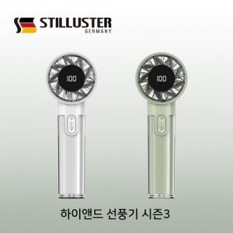

【상세/제작정보】 | - 택배비 1박스 5,500원(VAT포함) 발생 20개

【인쇄/포장옵션】 | 레이저, 기타 / 포장지포장

【공급단가】 | 수량 | 50~ | 100~ | 500~ | 1,000~ | 2,000~
*VAT별도 | 단가 | 19,800원 | 19,470원 | 18,970원 | 18,640원 | 18,150원

【상품 URL】 | https://dev.easy1.co.kr:443/src/goods_detail.php?gdno=30781

